Sheet1
id | name | points
1 | 王伟 | 49
2 | 王中北 | 53
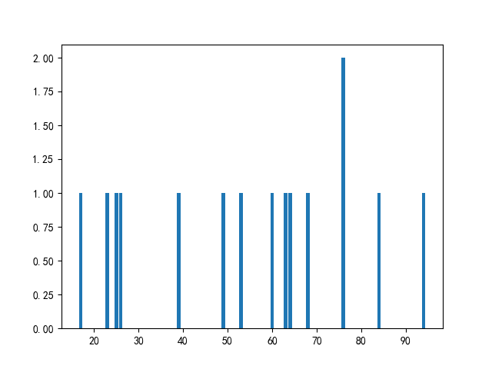
3 | 周中北 | 64
4 | 李抗美 | 60
5 | 刘大 | 25
6 | 赵大学 | 84
7 | 刘抗美 | 26
8 | 郑杰 | 68
9 | 王爱国 | 94
10 | 赵援朝 | 76
11 | 郑大 | 63
12 | 孙大 | 76
13 | 孙超 | 39
14 | 孙伟 | 17
15 | 郑中北 | 23

